Oppskrift
VongoleVongole
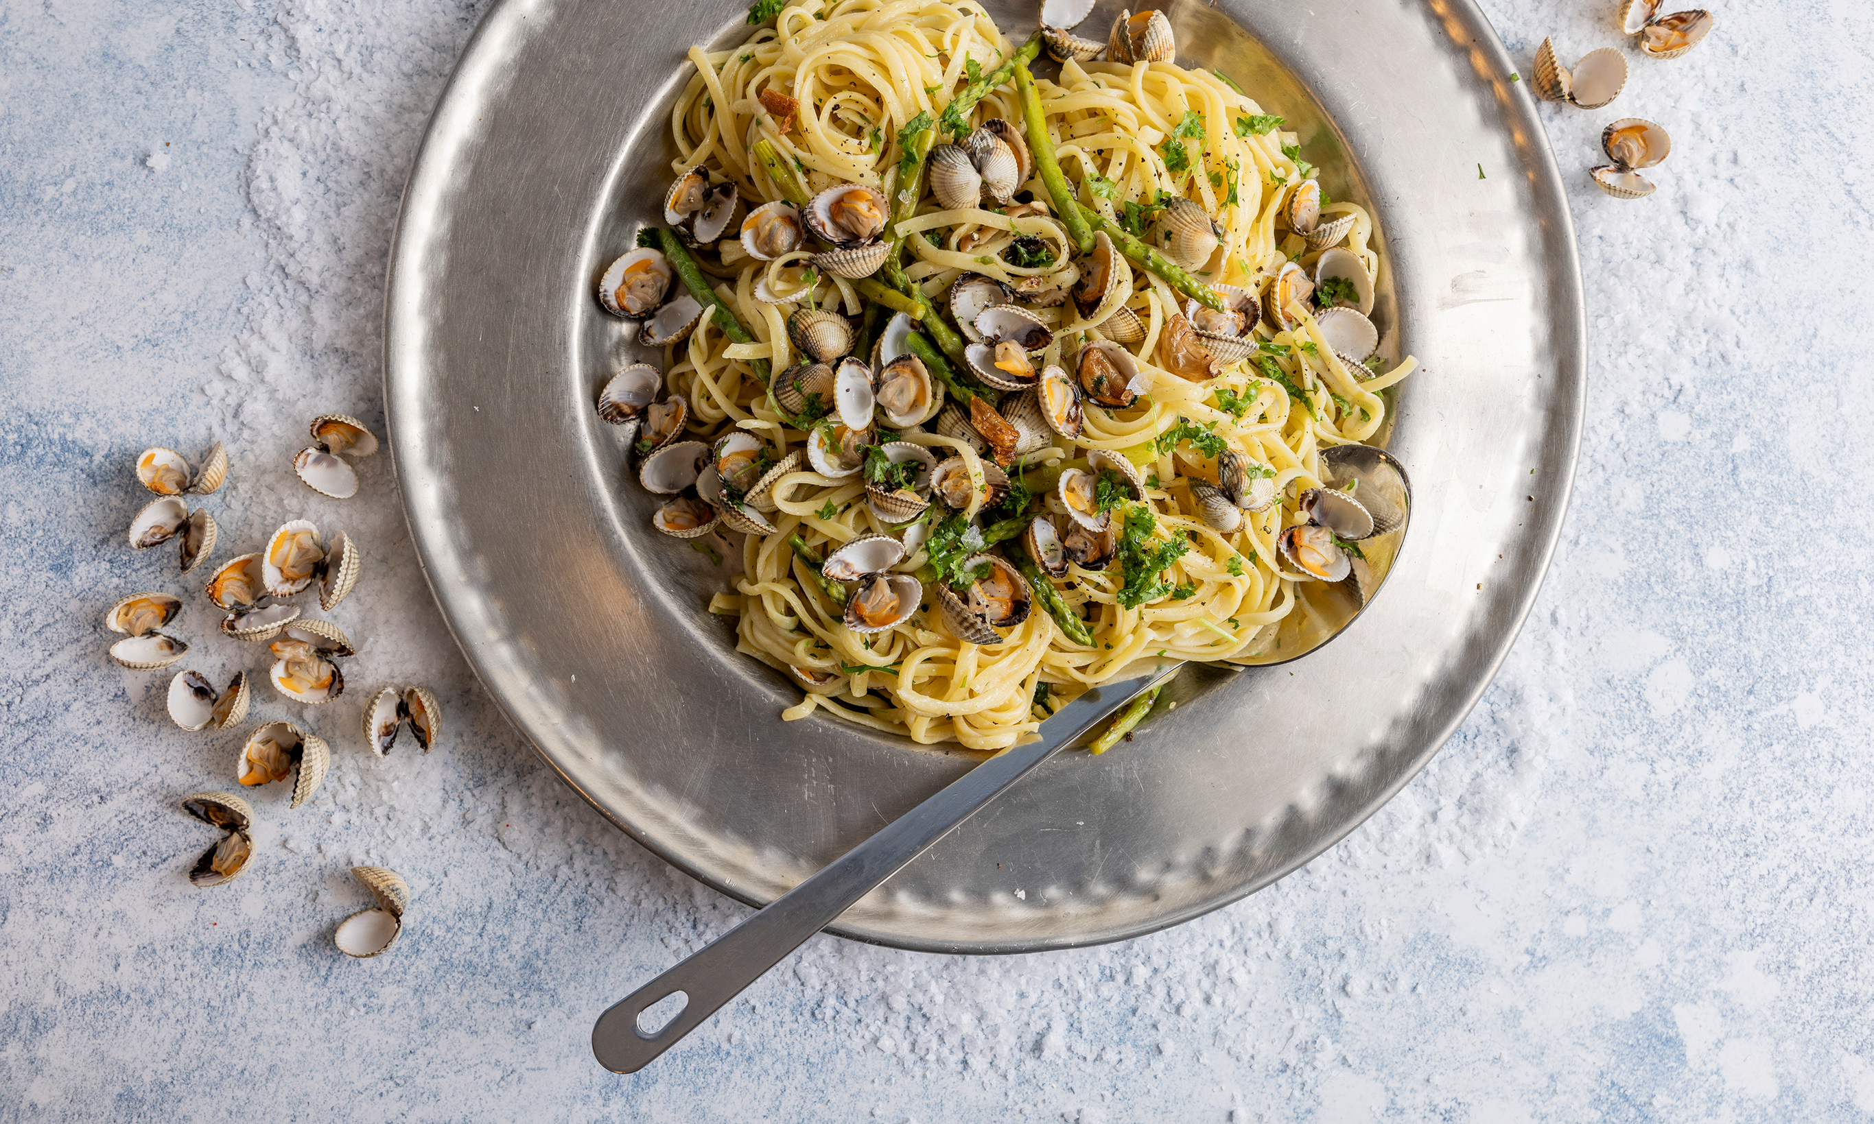

Tilbereding ved bestilling à la carte Kok 150 g Calamarata ca 5/6 minutter i rikelig med vann tilsatt 5 g Maldonsalt per liter. Ha olivenolje i nonstick stekepanne sammen med løk, gulrot og hvitløk, stek til løken er gjennomsiktig. Ha i hjerteskjell sammen med noen spiseskjeer pastavann. Om det trengs ta i litt pasta vann for å få litt damp. Tilsett Linguini, salt, pepper, persille og smør, rør rundt til smøret er oppløst. Server i pene "reder" på dyp tallerken.Tilbereding ved bestilling à la carte Kok 150 g Calamarata ca 5/6 minutter i rikelig med vann tilsatt 5 g Maldonsalt per liter. Ha olivenolje i nonstick stekepanne sammen med løk, gulrot og hvitløk, stek til løken er gjennomsiktig. Ha i hjerteskjell sammen med noen spiseskjeer pastavann. Om det trengs ta i litt pasta vann for å få litt damp. Tilsett Linguini, salt, pepper, persille og smør, rør rundt til smøret er oppløst. Server i pene "reder" på dyp tallerken.
Number of servingsNumber of servings | 10
EPDEPD | ProductProduct | Per servingPer serving |  | TotalTotal |  | QtyPerPackQtyPerPack | PackSizePackSize | PackUnitPackUnit | PackagingPackaging | ItemsItems
59389725938972 | LINGUINE PRECOTTE *(Hvete gluten,Gluten)LINGUINE PRECOTTE *(Hvete gluten,Gluten) | 1.25 | kgkg | 0 | kgkg | 1 | 3 | kgkg | 1x3kg1x3kg | 0
123208123208 | Extra virgin olivenolje Extra virgin olivenolje | 300 | gg | 0 | gg | 4 | 3 | ll | 4x3l4x3l | 0
59192955919295 | Maldon flaksalt bøtte 570g Maldon flaksalt bøtte 570g | 10 | gg | 0 | gg | 6 | 570 | gg | 6x570g6x570g | 0
64005276400527 | Sort Pepper Malt 100g *(kan inneholde spor av Selleri,Sennep)Sort Pepper Malt 100g *(kan inneholde spor av Selleri,Sennep) | 10 | gg | 0 | gg | 20 | 100 | gg | 20x100g20x100g | 0
 | Hjerteskjell eller annet skjell som valgt Hjerteskjell eller annet skjell som valgt | 1.5 | kgkg | 0 | kgkg |  |  |  |  | 0
 | Løk finhakket Løk finhakket | 200 | gg | 0 | gg |  |  |  |  | 0
 | Hvitløk finhakket Hvitløk finhakket | 30 | gg | 0 | gg |  |  |  |  | 0
 | Smør Smør | 80 | gg | 0 | gg |  |  |  |  | 0
 | Gulrot finhakket Gulrot finhakket | 100 | gg | 0 | gg |  |  |  |  | 0
 | Smør Smør | 30 | gg | 0 | gg |  |  |  |  | 0
 | Persille finhakket Persille finhakket | 10 | gg | 0 | gg |  |  |  |  | 0

 | * Allergens* Allergens

